Лист1
Название | Ссылка на статью | Решаемая задача | Домены/Модальности | Используемая модель: название и структура | Ключевые идеи | Чем может быть полезна | Используемые датасеты | Описание | Ресурсы (эксп. среда) | Дата публикации | Картинка framework'a/модели
Wafer Defect Detection Technology Based on CTM-IYOLOv10 | https://www.mdpi.com/2313-433X/11/11/408 | Детекция поверхностных дефектов и разделение пластин, подзадача: устранение избыточных совпадений при сопоставлении шаблонов на изображениях высокого разрешения. | Изображения микро-уровня (die images) | CTM-IYOLOv10. Backbone: модифицированный YOLOv10 с модулем GhostConv. Neck: BiFPN для агрегации фич. Head: CARAFE для апсэмплинга и Triplet Attention. | GhostConv снижает стоимость свёрток, BiFPN объединяет признаки разных масштабов, CARAFE выполняет обучаемый апсэмплинг, Triplet Attention учитывает взаимодействие каналов и пространственных измерений. Наличие Transformer не следует из этих модулей. | (mAP 0.981, 128 FPS, Params 2.5M) Высокая скорость работы пригодна для инспекции в реальном времени - снижение времени обнаружения на 23.2%; снижение размера модели на 52.3%. | WDD (Wafer Defect Dataset) - собственный датасет, 2000 изображений | Оптимизация детектора YOLOv10 для работы с мелкими дефектами (сколы, пятна) на пластинах в составе поточно-производственных линий. | Intel Core i7-12700 CPU, NVIDIA GeForce RTX 3060 Ti 16 GB GPU | 2025-11-12
Region Segmentation for Efficient Semiconductor Inspection | https://doi.org/10.3390/electronics14163260 | Семантическая сегментация функциональных областей, подзадача: автоматизация создания "рецептов" инспекции путем выделения зон интереса на сверхбольших снимках. | Изображения TFT backplanes / semiconductor AOI images ультравысокого разрешения | Transformer - Atrous convolution Encoder. Архитектура: гибридная модель на базе SegFormer: в encoder’е два transformer stage заменены dilated (atrous) convolution blocks, decoder — MLP + post-fusion block | Интеграция Atrous-сверток в трансформеры для расширения поля зрения без потери локальной детализации микросхем, улучшение границ сегментации, ускорение инференса, post-processing для извлечения контуров ROIs и POIs.. | (Accuracy 98%) Сильно ускоряет разметку рецептов для инспекции - от нескольких часов до минут; повышает точность позиционирования систем AOI, автоматизация AOI workflow, ROI/POI extraction, уменьшение ручного труда, повышение воспроизводимости инспекции | собственный закрытый датасет TFT backplane images6 классов: AA, LF, QR, AP, CA, IC. | Метод автоматического выделения и обрезки ROIs и сохранения POIs для AOI system. | NVIDIA RTX 3090 Ti GPU - обучение, Intel i5-12400F + RTX 3050 - инференс | 2025-08-17 | 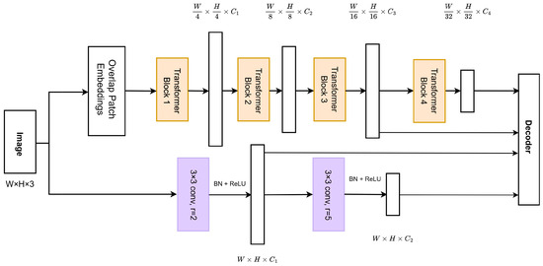
A Comparative Analysis of Semiconductor Wafer Map Defect Detection with Image Transformer | https://arxiv.org/abs/2512.11977 | Мультиклассовая классификация дефектов на картах пластин (9 классов) в условиях ограниченных и несбалансированных данных; сравнительный анализ трансформеров и CNN для задач предиктивного обслуживания. | Wafer map изображения (2D карты пластин, предварительно обработанные и аугментированные) с дискретными паттернами дефектов. | DeiT (Data-efficient Image Transformer). Архитектура: Vision Transformer с разбиением изображения на патчи (patch embedding), многоголовым self-attention (MSA) и механизмом knowledge distillation через distillation token для обучения без необходимости большого объема данных. | Применение data-efficient трансформера (DeiT) для задач с ограниченным объемом данных, использование self-attention для лучшей генерализации по редким классам дефектов, сравнительный анализ с CNN (VGG-19, Xception, SqueezeNet) и hybrid-моделью, демонстрация преимущества трансформеров в условиях дисбаланса классов | (Accuracy 90.83%, F1 90.78%) Превосходит классические VGG и Xception на 15-20% в условиях дефицита данных; устойчив к дисбалансу классов. | WM-811K (9000 изображений) | Сравнительный анализ модели DeiT против сверточных сетей в задаче классификации 9 типов дефектных паттернов. | Не указаны в статье | 2025-12-12 | 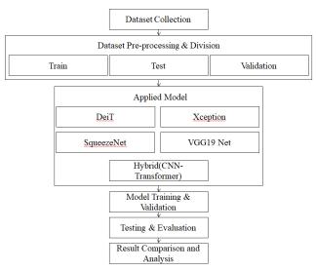
Wafer defect recognition method based on multi-scale feature fusion | https://doi.org/10.3389/fnins.2023.1202985 | Высокоточная классификация паттернов, подзадача: захват текстурных особенностей дефектов разного размера (от мелких пятен до больших колец). | Wafer map изображения (WMs) — 2D карты пластин с пространственными паттернами дефектов | MFFP-Net. Структура: 4 сверточных слоя, Multi-scale Branch (три MFF-модуля), Global Branch (MaxPool + Conv5-6). Слияние фич 256/512/1024 каналов. | Имитация зрительной системы человека; агрегация признаков с разных уровней иерархии через вспомогательные классификаторы (A, B, C, D). | (Accuracy 96.71%) Минимизирует потерю информации при глубокой экстракции; эффективно диагностирует "сложные" классы типа Scratch и Donut. | WM-811K, Kaggle Wafer | Архитектура с двумя ветвями для одновременного анализа глобальной формы пластины и локальных скоплений дефектных кристаллов. | Intel Core i7, 32 GB RAM, RTX 2080 Ti. MFFP-Net: 48,09 млн параметров, 100 эпох, batch 32, Adam: lr 0,0001, weight decay 0,05. Не является маленькой CNN для быстрого обучения. | 2023-06-02 | 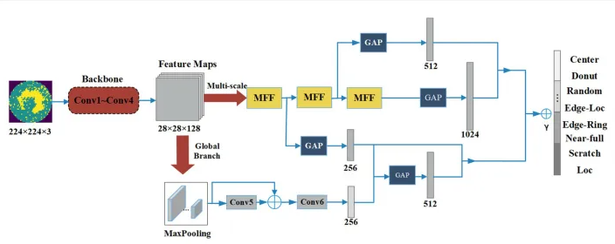
Transformer-Based and Generative AI Framework for Automated Defect Detection in Semiconductor Wafer Inspection | https://doi.org/10.9734/cjast/2025/v44i114633 | Робастная детекция и синтез дефектов, подзадача: распознавание невидимых ранее морфологий и аугментация редких классов. | Карты пластин (wafer maps), а также оптические и SEM-изображения дефектов (scratches, particles, edge-rings) | ViT–VAE-GAN. Гибрид: Vision Transformer для глобального контекста, VAE-GAN ветвь для генерации реалистичных синтетических дефектов. Объединение вероятностей классов от ViT и карт ошибок реконструкции от VAE-GAN в единый итоговый балл | Сочетание дискриминативного обучения (ViT) и генеративного (VAE-GAN) для моделирования распределения бездефектных пластин. | (Accuracy +12.8%, итого 98.4%, FAR -26%, итого 0.065) Улучшает генерализацию на новые типы брака; снижает уровень ложных тревог (FAR) в условиях зашумленного фона. Визуализация карт внимания (attention heatmaps) позволяет инженерам верифицировать причины срабатывания системы. | WM-811K, Synthetic SEM | Платформа, использующая глобальное внимание для поиска тонких аномалий, которые CNN часто игнорируют. | NVIDIA RTX 3090 GPU, T4 GPU для финального обучения на 50 эпох | 2025-11-18
Wafer map failure pattern classification using geometric transformation-invariant CNN | https://doi.org/10.1038/s41598-023-34147-2 | Классификация, устойчивая к поворотам, подзадача: достижение инвариантности к ориентации пластины без бесконечной аугментации данных. | Wafer map изображения (WMs) — 2D карты распределения дефектов на пластинах | Radon-CNN. Структура: CNN-backbone, модуль Radon-преобразования (радиальное проектирование), блок Kernel Flip (инвариантность отражения), fc-слои. | Применение преобразования Радона как моста для достижения эквивариантности сверток к вращению; использование LRP для интерпретации. | (High Accuracy on scarce data) Исключает ошибки при неправильном позиционировании пластины; требует в разы меньше обучающих примеров. | WM-811K | CNN-архитектура с интегрированным Radon-преобразованием, позволяющая учитывать геометрические свойства данных и обеспечивать инвариантность к вращению и отражению. Это позволяет повысить устойчивость классификации и снизить требования к объему обучающих данных. | NVIDIA GPU, реализация на PyTorch. | 2023-05-19
Integrating Local and Global Features for Wafer Defect Pattern Classification via Sequential Hybrid Architecture | https://www.mdpi.com/2227-9717/14/7/1134 | Классификация в условиях экстремального дисбаланса, подзадача: повышение чувствительности к редким дефектам (Recall) при доминировании класса "None". | Wafer Bin Maps (WBM), низкое разрешение (26×26), дискретные карты дефектных кристаллов | PSS-HNet. Структура: iFormer-бэкбон(гибрид CNN+Transformer), блоки Modulated Convolution (локально) и Modulated Axial Attention (глобально), pattern-selective gating (sigmoid-based) | Селективная передача информации через сигмоидный гейтинг; использование осевого внимания для снижения вычислительной сложности, оптимизация под imbalance-aware learning (улучшение качества на редких классах) | (Macro-Recall +1.02%, Latency 7.6ms) Повышает надежность обнаружения редких дефектов; сокращает время задержки инференса на 1 мс. | WM-811K (9 классов), искусственно усиленный дисбаланс | Гибридная архитектура, сочетающая сверточные и трансформерные компоненты с механизмом селективного гейтинга. Модель эффективно объединяет локальные и глобальные признаки и демонстрирует улучшенную чувствительность к редким классам при сохранении низкой задержки инференса. | NVIDIA H100 для обучения, NVIDIA GeForce RTX 3060 Ti для инференса | 2026-03-31
Semiconductor Wafer Map Defect Classification with Tiny Vision Transformers | https://arxiv.org/abs/2504.02494 | Классификация одиночных и смешанных (overlapping/mixed) дефектов на картах пластин. Основная подзадача — создание компактной архитектуры, способной эффективно работать в условиях дисбаланса классов и ограниченных данных. | Wafer map изображения, 224x224 | ViT-Tiny. Параметры: патчи 16x16, вход 224x224, MSA, активация GELU, layer normalization. Облегченная версия базового ViT. | Оптимизация размера патчей и глубины слоев для баланса между ресурсами и точностью на многолейбловых данных. | (F1 98.4%) Превосходит MSF-Trans на 2.94% при значительно меньшем числе параметров; высокая точность на смешанных паттернах. | WM-38k | Исследование применения облегченных Vision Transformers для классификации дефектов. Авторы фокусируются на том, как механизм Self-Attention помогает разделять перекрывающиеся дефекты, рассматривая их не как локальный шум, а как взаимосвязанные глобальные структуры. ViT-Tiny демонстрирует рекордные показатели точности (Precision) и полноты (Recall) в категориях с двумя и тремя одновременно присутствующими дефектами. | NVIDIA GPU | 2025-04-03 | 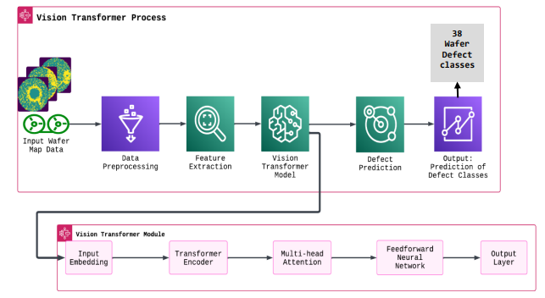
WaferSAGE: Visual Question Answering for Wafer Defects | https://arxiv.org/html/2604.27629v1 | Visual Question Answering (VQA) для wafer map’ов: интерпретируемый анализ дефектов с генерацией объяснений на естественном языке (локализация, тип дефекта, возможные причины) для поддержки инженерных решений. | Карты пластин + Текст | Qwen3-VL-4B-Instruct. Структура: Vision-Language Model с 4 млрд параметров, обученная на 1) VQA-парах(supervised fine-tuning), 2) RL с наградами. | Использование VLM для описания морфологии и локализации, формирование VQA-пайплайна позволяющего задавать вопросы к wafer map, генерация синтетических описаний через Gemini 3 Flash. | (LLM-Judge Score 6.49) Позволяет проводить чат-диагностику пластин; сокращает время на составление отчетов по браку. | WM-811K, MixedWM38, синтетически сгенерированные VQA-пары (изображение–вопрос–ответ) | Мультимодальная система WaferSAGE, основанная на vision-language модели, способная отвечать на вопросы о дефектах wafer map’ов. Подход объединяет визуальный анализ и генерацию текста, обеспечивая интерпретируемые и контекстуализированные ответы, полезные для инженеров. | NVIDIA H100/A100 - обучение | 2026-04-30 | 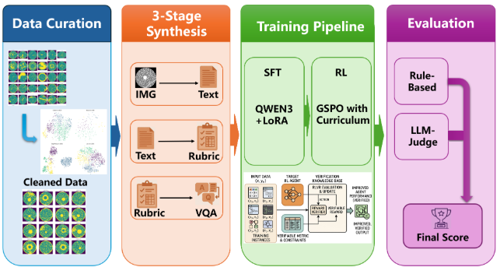
Development of a Wafer Defect Pattern Classifier Using Polar Coordinate System Transformed Inputs and Convolutional Neural Networks | https://www.mdpi.com/2079-9292/13/7/1360 | Мультиклассовая классификация дефектных паттернов wafer map с акцентом на улучшение распознавания радиальных и кольцевых структур через преобразование координатного пространства. | Wafer Bin Maps (WBM), 2D изображения, преобразованные из декартовой системы координат в полярную (r, θ) | Model 4: CNN на матрице 7×7 чисел дефектных кристаллов в полярных секторах. Описанная CNN: Conv 32/64/64, MaxPool, FC 64 и 8. Model 5: последовательное дерево бинарных CNN. Связь входа 7×7 с архитектурой Table 4 (26×26) не уточнена. | Преобразование карты из декартовых координат в полярные; разделение на блоки по числу дефектных кристаллов, упрощение задачи для CNN за счет изменения представления данных (data-centric подход) | Accuracy: 91,3% для одиночной Polar CNN, 94% для дерева бинарных CNN на очищенной сбалансированной выборке. На эксперименте со всеми 25 519 дефектными картами Model 4: 89,89%. Метрики разных протоколов не взаимозаменяемы. | WM-811K, 8 дефектных классов без None. Основной набор: карты 26×26, ручная очистка, 12 синтетических Donut, фильтр 3×3 (N=3), повороты до 250/класс (2000). Отдельно: 25 519 карт разных размеров. | Полярные координаты группируются в 7 радиальных и 7 угловых секторов; вход содержит число дефектных кристаллов в каждом секторе. Разделение 7:3 описано после аугментации: возможна утечка вариантов одной карты между train/test. Ручной отбор и недоописанное преобразование входа ограничивают точное воспроизведение. | Ryzen 7 3700X, RTX 2070 SUPER, Windows 10, TensorFlow/Keras 2.15, Python 3.10.9. Adam, lr 0,01, batch 256, 300 эпох; 3-fold cross-validation. Небольшая сеть, но точное время на MPS не измерено. | 2024-04-04 | 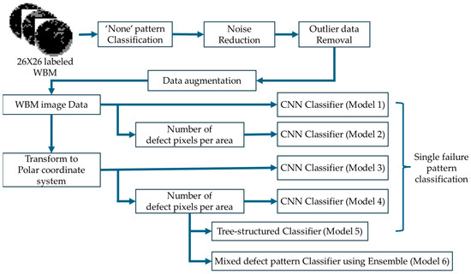
Ensemble CNN with weighted majority for WBM pattern classification | https://doi.org/10.1007/s10845-020-01687-7 | Мультиклассовая классификация дефектных паттернов wafer bin map с целью повышения надежности и устойчивости предсказаний за счет ансамблирования моделей. | Wafer Bin Maps (WBM), 2D карты дефектов | ECNN (Ensemble of CNNs). Структура: ансамбль из ResNet, DenseNet и VGG с функцией взвешенного большинства (Weighted Majority). | Агрегация предсказаний нескольких базовых сетей с весами, пропорциональными их точности на валидации. | (Accuracy 98.57%) Повышает общую точность и стабильность классификации, cнижает риск пропуска критических дефектов; превосходит одиночные модели по всем метрикам, может комбинировать разные архитектуры. | WM-811K | Ансамблевый подход к классификации дефектов wafer map, в котором несколько CNN-моделей объединяются с помощью взвешенного голосования. Такой подход обеспечивает более стабильные и точные предсказания по сравнению с одиночными моделями. | Ресурсы в статье не указаны. Время обучения выше в N раз (по числу моделей в ансамбле). | 2020-10-01 | 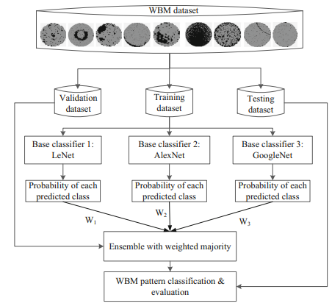
Wafer Defect Recognition for Industrial Inspection: FCS-VMamba Model and Experimental Validation | https://www.mdpi.com/2313-433X/12/4/142 | Мультиклассовая классификация дефектов на wafer map’ах (9 классов); преодоление ограничений CNN (локальность рецептивного поля) и Transformer (квадратичная сложность) для работы в реальном времени. | Wafer map изображения, представленные в виде карт бинарных значений. | FCS-VMamba на базе Visual State Space Model (VMamba / SS2D). Три модуля: Frequency Attention (FA), Cross-Layer Cross-Attention (CLCA), Saliency Feature Suppression (SFS). FCS не расшифровывается как Frequency-Conditioned State Space Model. | FA перевзвешивает частотные признаки, CLCA связывает признаки разных уровней, SFS подавляет наиболее активированные области. CLCA означает cross-attention, а не только channel attention. Малое число параметров само по себе не гарантирует быстрое обучение без CUDA-ядра selective scan. | (Accuracy 87.91%, Params 1.2M) Чрезвычайно компактная модель; подходит для встраиваемых систем Edge AI в цехах. Эффективно работает с глобальными зависимостями(например, тонкие кольцевые дефекты «Edge-Ring»), которые плохо улавливаются стандартными CNN. | WM-811K, 9 классов. В статье различаются сбалансированная Subset A (902 карты) и промышленный benchmark более 10 000 карт; нельзя переносить метрики между этими экспериментами без проверки протокола. | Перенос достижений архитектур типа Mamba в индустрию полупроводников для экономии памяти и времени. | GPU: NVIDIA GeForce RTX 3090 (24 GB); Framework: PyTorch 1.12.1; CUDA 11.6. | 2026-03-24 | 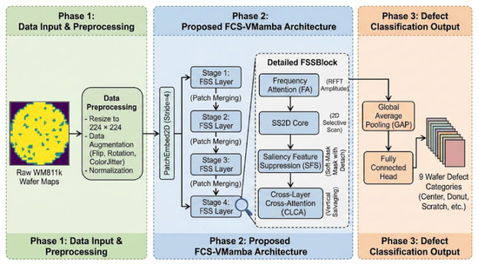
SemiWaferNet: Efficient Semi-Supervised Hybrid CNN–Transformer Models for Wafer Defect Classification and Segmentation | https://doi.org/10.3390/electronics15071437 | Классификация и сегментация дефектов в условиях дефицита размеченных данных (Semi-supervised learning). Основная цель — эффективно использовать огромный массив неразмеченных данных (unlabeled data) для повышения обобщающей способности модели. | Wafer map изображения (2D бинарные или тернарные карты). | Две отдельные модели: HybridCNN-ViT для классификации (CNN-признаки и Transformer, progressive pseudo-labeling в 3 этапа) и ConvoFormer-UNet для сегментации (ConvEmbed и LocalConv в Transformer-блоках). | Трехэтапная стратегия псевдо-разметки (progressive pseudo-labeling) для итеративного уточнения меток на неразмеченных данных. Объединение сильных сторон CNN (инвариантность к сдвигу, локальность) и ViT (глобальный контекст) в едином пайплайне. рименение стратегии обучения, где модель должна выдавать одинаковые предсказания для разных «видов» (аугментаций) неразмеченных данных. | HybridCNN-ViT + SSL: accuracy 98,72%, macro F1 98,61%, macro AUC 0,9985. 5-fold accuracy 98,54% ± 0,25%. ConvoFormer-UNet: IoU 99,19%, 7,11 млн параметров. Классификационные и сегментационные метрики относятся к разным моделям. | WM-811K (labeled + unlabeled) | Фреймворк, объединяющий локальные свертки и глобальный контекст трансформеров для работы в условиях дефицита разметки. Основной акцент сделан на том, что гибридные модели (CNN+Transformer) показывают лучшие результаты в SSL-сценариях, так как трансформеры помогают правильно классифицировать «размытые» дефекты (например, Random или Scratch), используя контекст всей пластины. | NVIDIA RTX 3090 / RTX 4090 | 2026-03-30 | 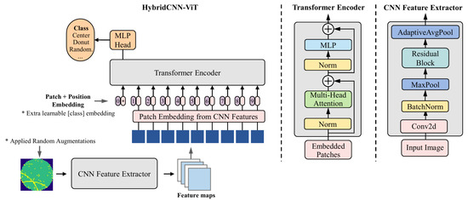
Wafer Defect Image Generation Method Based on Improved Styleganv3 Network | https://www.mdpi.com/2072-666X/16/8/844 | Генерация синтетических wafer defect map’ов для расширения обучающих выборок с учетом технологических параметров производства (process-aware data generation). | Wafer Defect Maps. | StyleGANv3 + HKFU(Heterogeneous Kernel Fusion Unit) для объединения признаков разных масштабов+ DAAM(Dynamic Adaptive Attention Module) для адаптивного выделения значимых структур. | Генерация дефектов с учетом физики технологического процесса (литография, травление и др.) Улучшение качества синтетических данных через многоуровневую агрегацию признаков (HKFU). Использование адаптивного внимания (DAAM) для повышения реалистичности структур. Переход от обычной аугментации к physics-aware generative modeling | (FID 25.20, SDS 36.00)Создание высококачественных аугментированных выборок для обучения ADC систем. | MIR-WM811K, Mixtype-WM38. | Предложена улучшенная версия StyleGANv3, учитывающая параметры технологического процесса при генерации дефектов. Архитектура включает специализированные модули для объединения признаков и адаптивного внимания, что позволяет создавать более физически достоверные синтетические wafer map’ы. | Ресурсы в статье не указаны. | 2025-07-23 | 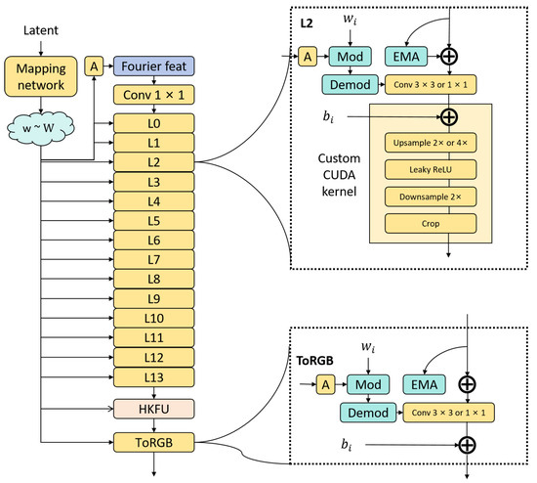
Contrastive Learning with Global and Local Representation for Mixed-Type Wafer Defect Recognition | https://www.mdpi.com/1424-8220/25/4/1272 | Классификация и сегментация смешанных (mixed-type) дефектных паттернов на wafer bin map’ах с уменьшением зависимости от размеченных данных. | Wafer Bin Maps, 52x52. | Dual-branch Contrastive Learning. Модули image-level - извлечение глобальных представлений (общая структура wafer), и region-level - извлечение локальных признаков (области дефектов). self-supervised pretraining + supervised fine-tuning. | Использование contrastive learning для обучения без разметки, совмещение глобальных и локальных представлений для лучшего распознавания смешанных дефектов | Снижение зависимости от ручной разметки. Улучшает распознавание сложных и смешанных паттернов | WBM dataset (19,000 образцов). | Контрастивный подход с двумя ветвями для извлечения глобальных и локальных признаков wafer map. Модель обучается в self-supervised режиме, после чего дообучается на размеченных данных, что позволяет эффективно распознавать смешанные дефекты. | Нет информации о ресурсах. PyTorch, Adam optimizer. | 2025-02-19 | 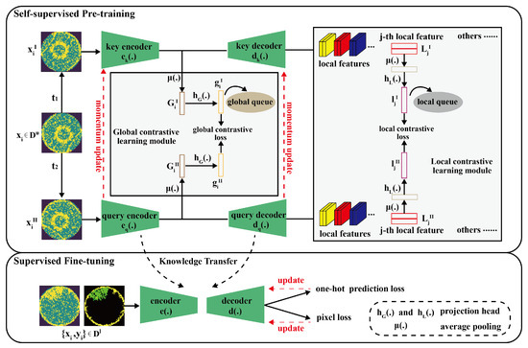
Noise-Robust Wafer Map Defect Classification via CNN-ESN Hybrid Architecture | https://pmc.ncbi.nlm.nih.gov/articles/PMC13029249/ | Мультиклассовая классификация дефектов wafer bin map в условиях сильного шума и искажений входных данных с акцентом на повышение устойчивости модели без специального noise-augmentation. | Wafer Bin Maps, бинарные данные. | CNN-ESN Hybrid Architecture. ResNet34 как feature extractor (пространственные признаки). Echo State Network (ESN) (reservoir computing) для обработки последовательных представлений (scanline/sequence). FC голова для классификации. | Интеграция CNN (пространственные признаки) и ESN (временные/последовательные зависимости). Представление изображения как последовательности (scanline-based encoding). Использование reservoir computing для повышения устойчивости к шуму. | (Accuracy 87.30%) Улучшение точности на 9.7% при зашумленном инференсе. Подходит для задач, где данные деградируют при сборе/инспекции. | WM-811K (8-class defect only). | Гибридная архитектура, объединяющая сверточную сеть и Echo State Network для повышения устойчивости к шуму. Изображения преобразуются в последовательности, что позволяет использовать динамические свойства ESN и улучшить классификацию в зашумленных условиях. | Ресурсы не указаны в статье. | 2026-02-28 | 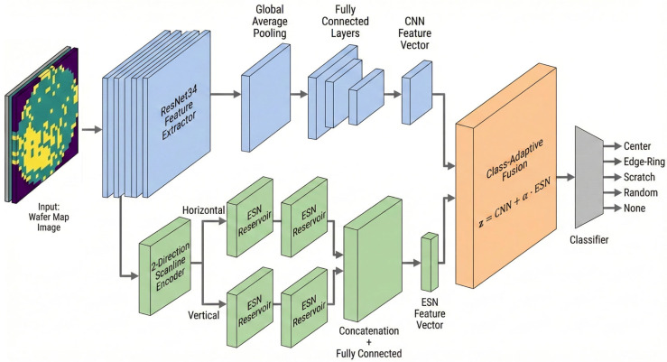
Wafer Map Defect Classification Using Autoencoder-Based Data Augmentation and Convolutional Neural Network | https://arxiv.org/html/2411.11029v1 | Мультиклассовая классификация дефектов wafer bin map в условиях ограниченного и несбалансированного набора данных с акцентом на улучшение качества миноритарных классов | Wafer Bin Maps (WBM, WDM). | CNN / CNN-AUG и свёрточный denoising autoencoder. CNN: Conv 16/64/128, Flatten 86 528, Dense 512/128 и 8 классов. Всего 44 504 840 параметров. Это не RFCNet и не вариационный автоэнкодер. | Обучение автоэнкодера и добавление гауссовского шума в латентное представление для синтеза карт редких классов; классификация обычной CNN. KL-регуляризация и VAE в описанной модели отсутствуют. | (Accuracy 98.56%) Повышает точность классификации на несбалансированных датасетах. Улучшает распознавание редких дефектов. | Открытый WM-811K, 8 дефектных классов без None. В статье указано 25 519 дефектных карт; аугментация до 10 000 на класс (80 000). Не закрытый промышленный набор. | CNN с автоэнкодерной аугментацией для несбалансированных карт. Заявлена accuracy 98,56%. Описание split и таблицы содержат несогласованности; соответствие номеров классов именам также требует проверки. Высокую метрику нельзя считать гарантированно воспроизводимой. | Автоэнкодер: 30 эпох, CNN: 30 эпох. Классификатор около 44,5 млн параметров, основной объём в Dense после Flatten. Размер входа 26×26 не означает малую вычислительную стоимость модели. | 2024-11-17 | 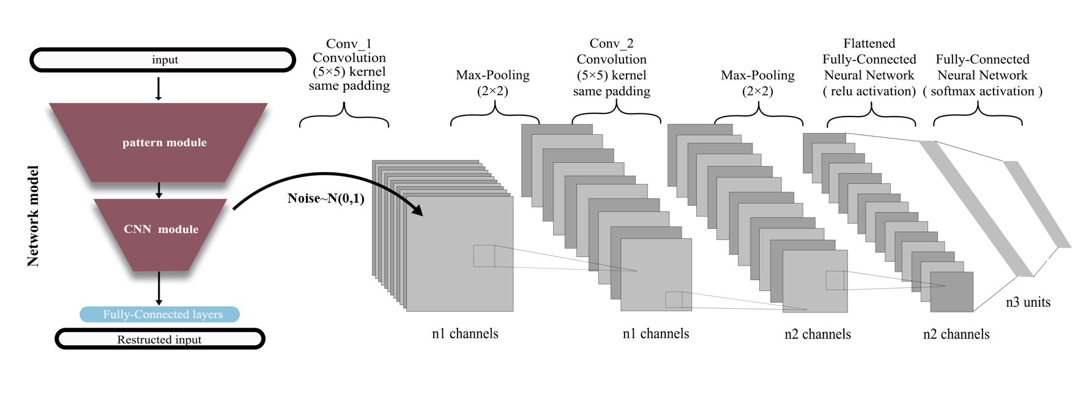
Wafer Surface Defect Detection Based on Background Subtraction and Faster R-CNN | https://www.researchgate.net/publication/370242842_Wafer_Surface_Defect_Detection_Based_on_Background_Subtraction_and_Faster_R-CNN | Обнаружение и локализация мелких дефектов на поверхности кремниевых пластин. | Оптические микрофотографии поверхности пластин (Optical inspection) | Background Subtraction + Improved Faster R-CNN. Архитектура: блок вычитания фона, операция вычитания, улучшенный Faster R-CNN на базе ResNet-50 и FPN (Feature Pyramid Network) с оптимизированным ROI Align. | Предварительная очистка фона, реконструкция фона, устранение интерференции | (mAP 82.7%) В отличие от моделей для wafer maps, этот подход работает с физическими изображениями поверхности. | Собственный набор данных из 800 изображений высокого разрешения (классы: Scratch, Stain, Particle, Condensation), дополненный до 4000 путем аугментации (поворот, зеркалирование, изменение яркости). | Статья предлагает гибридный подход: сначала изображение очищается от регулярного фона микроструктур с помощью алгоритмов вычитания фона, а затем полученные аномалии классифицируются и локализуются нейросетью Faster R-CNN. Это позволяет значительно снизить уровень ложных срабатываний на сложных текстурах. | CPU: Intel i7-10700; GPU: NVIDIA GeForce RTX 3060 (12 GB) | 2023-04-23 | 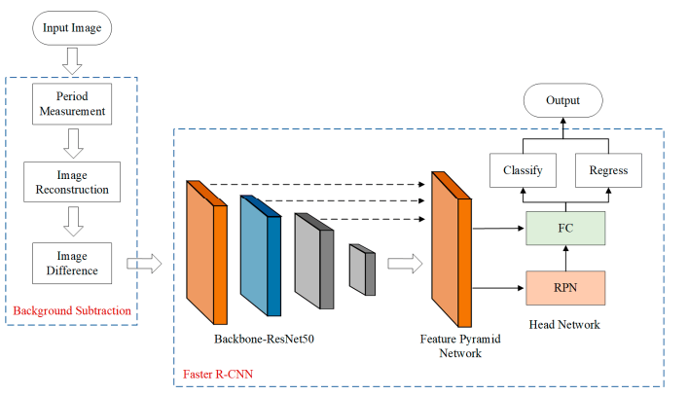
Fuzzy Inference System for Interpretable Classification of Wafer Map Defect Patterns | https://www.mdpi.com/2079-9292/15/1/130 | Интерпретируемая классификация одиночных и составных дефектных паттернов на картах пластин. Основная цель — борьба с «шумом меток» (label noise) и переобучением, характерным для глубокого обучения (CNN) на реальных заводских данных. | Wafer Bin Maps. | 9 геометрических/статистических признаков; FIS с максимумом активации правил для выбора класса (без классической centroid-дефаззификации). Также сравниваются FIS+NN, NN на признаках (64/32/16) и CNN. | Использование экспертных правил и количественных метрик плотности вместо "черного ящика". | FIS: accuracy 99,20% на 749 типичных отобранных/аугментированных картах; 75% на 888 неоднозначных/составных картах. На вручную переразмеченных составных паттернах: FIS+NN 88,55%, NN на признаках 91,63%, CNN 81,06%. | Подвыборка WM-811K 26×26: экспертный отбор 293 типичных карт → 749 после аугментации. Отдельно 888 нетипичных карт; добавлены экспертные составные метки, после аугментации 1134 примера. Это не оценка на полном WM-811K. | Интерпретируемые количественные признаки и правила для типичных паттернов. Качество существенно зависит от ручного отбора и экспертной переразметки. Утверждения о превосходстве над человеком или отсутствии ошибок разметки не подтверждены данным экспериментом. | MATLAB R2025a / MATLAB Online. Для NN: scaled conjugate gradient, weighted cross-entropy, split 60/20/20. CNN: Adam, batch 64, 50 эпох. FIS и маленькая NN могут работать на CPU; время на нашем Mac не измерено. | 2025-12-26 | 
Multi-Period Texture Contrast Enhancement for Low-Contrast Wafer Defect Detection and Segmentation | https://arxiv.org/pdf/2603.14282 | Детекция и сегментация дефектов на изображениях с выраженной периодической текстурой (например, SEM) при низком контрасте дефектов относительно фона. | SEM и микроскопические изображения (high-resolution), содержащие периодические структуры | TexWDS + MPTCE(Multi-Period Texture Contrast Enhancement) module. Архитектура: базовая сеть детекции/сегментации (TexWDS), модуль MPTCE для частотного анализа и усиления контраста, последующая детекция/сегментация на очищенном представлении. | Разделение (decoupling) периодических и непериодических компонент в частотной области. Усиление контраста дефектов через multi-period texture modeling. Устранение эффекта “маскирования” дефектов регулярной структурой. | (mAP +8.3%, recall +7.7% ) Улучшает обнаружение низкоконтрастных дефектов, полезна для задач с регулярными структурами (литография, SEM) | Реальные промышленные датасеты SEM/микроскопических изображений | Подход, основанный на частотном анализе изображения, позволяющий отделить регулярный текстурный фон от дефектов. Модуль MPTCE усиливает контраст аномалий, что повышает качество детекции и сегментации в сложных условиях. | Ресурсы в статье не представлены | 2026-03-15

